Resultados
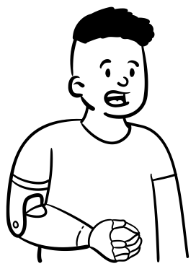




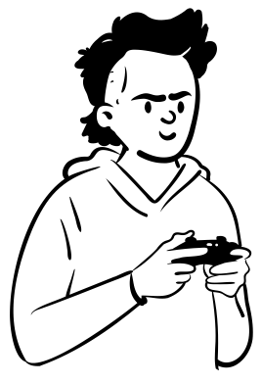









RESULTADOS DE EJERCICIOS DE PARTICIPACIÓN CIUDADANA Y RENDICIÓN DE CUENTAS

 |  | Audiencia Pública Participativa de Rendición de Cuentas 2025-2026

DEPENDENCIA:
TIPO DE EJERCICIO DE PARTICIPACIÓN:
CICLO DE GESTIÓN:
Secretaría General
Control y Rendición de Cuentas
4. Evaluación y Control Ciudadano


INFORMACIÓN GENERAL DEL EJERCICIO:

Fecha de inicio:
23 de julio del 2026
Fecha final:
23 de julio del 2026

Metodología:
Audiencia Pública
Tipo de espacio:
Virtual
Canal de comunicación de la convocatoria:
Página web, Redes Sociales, Correo masivo, invitación oficial
Articulación con los planes internos del Ministerio del Deporte:
Plan de acción

Cobertura:
Nacional



OBJETIVO DEL EJERCICIO PARTICIPATIVO:

Evaluar y dialogar con la ciudadanía y los grupos de valor la gestión del Ministerio del Deporte en cumplimiento de las responsabilidades, políticas y planes ejecutados durante el 2025-2026





DESCRIPCIÓN DE LAS ACTIVIDADES REALIZADAS:
La audiencia pública participativa del Ministerio del Deporte para el periodo 2025‑2026 permitió exponer de forma abierta los avances, retos y mecanismos de control social de la gestión institucional, y, mediante la recepción de preguntas ciudadanas y el compromiso de respuestas fundamentadas, se reforzó la transparencia, la rendición de cuentas y el fortalecimiento de la participación ciudadana en el ejercicio público.



RECURSOS ECONÓMICOS Y HUMANOS:

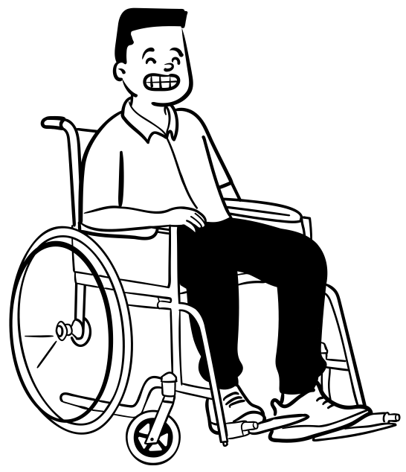
Recursos económicos invertidos en el desarrollo del ejercicio:
$ 0

Otros recursos o alianzas utilizadas en el desarrollo del ejercicio:
Recurso humano y tecnológico

DATOS CLAVES:

Duración del evento: 1 Día
Grupos de avalor que participaron: Entrenadores, organismos de control, deportistas, veedurías ciudadanas , Integrantes del Sistema Nacional del Deporte, Gestores Deportivos, Entes terriotirales y ciudadnaía en General

Número total de participantes: 3198
¿El ejercicio se hizo en una instancia de participación ciudadana definida?: NO

CARACTERIZACIÓN DE PARTICIPANTES

Enfoque Diferencial y Étnico |  |  |  | Personas con Discapacidad |  |  |  | Ciclo Vital |  |  |  |  | Sexo de Nacimiento |  |  |  | Orientación Sexual
 |  | Número de personas | % |  | Número de personas | % |  | Grupos por Rangos de edad - años |  | Número de personas | % |  |  | Número de personas | % |  |  | Número de personas | %
Pueblos Indígenas |  | 0 | 0% | Física | 0 | 0% |  | Primera infancia (0 a 5 años) |  | 0 | 0% |  | Mujer | 1408 | 44% |  | Heterosexual | 0 | 0%
Negro (a), Mulato (a), Afrodescendiente |  | 0 | 0% | Visual | 0 | 0% |  | Infancia (6 a 11 años) |  | 0 | 0% |  | Hombre | 1790 | 56% |  | Lesbiana | 0 | 0%
Raizales |  | 0 | 0% | Auditiva | 0 | 0% |  | Adolescencia (12 a 17 años) |  | 0 | 0% |  | Intersexual | 0 | 0% |  | Gay | 0 | 0%
Palenquero/a |  | 0 | 0% | Sordo ceguera | 0 | 0% |  | Jóvenes (18 a 28 años) |  | 0 | 0% |  | No informa | 0 | 0% |  | Bisexual | 0 | 0%
Comunidades Campesinas |  | 0 | 0% | Múltiple | 0 | 0% |  | Adultos (29 a 59 años) |  | 3198 | 100% |  | Prefiero no decirlo | 0 | 0% |  | No informa | 3198 | 100%
Gitano/a (Rrom) |  | 0 | 0% | Intelectual | 0 | 0% |  | Adultos mayores (60 años o más) |  | 0 | 0% |  | Total | 3198 | 100% |  | Prefiero no decirlo | 0 | 0%
Ninguno |  | 0 | 0% | Psicosocial | 0 | 0% |  | No informa |  | 0 | 0% |  |  |  |  |  | Total | 3198 | 100%
No informa |  | 3198 | 100% | Ninguno | 0 | 0%
Prefiero no decirlo |  | 0 | 0% | No informa | 3198 | 100% |  | Prefiero no decirlo |  | 0 | 0% |  | Identidad de Género
 |  |  |  | Prefiero no decirlo | 0 | 0% |  |  |  |  |  |  |  | Número de personas | %
Total |  | 3198 | 100% | Total | 3198 | 100% |  | Total |  | 3198 | 100% |  | Femenino | 0 | 0%
 |  |  |  |  |  |  |  |  |  |  |  |  | Masculino | 0 | 0%
 |  |  |  |  |  |  |  |  |  |  |  |  | Transgénero | 0 | 0%
 |  |  |  |  |  |  |  |  |  |  |  |  | No Binario | 0 | 0%
 |  |  |  |  |  |  |  |  |  |  |  |  | No informa | 3198 | 100%
¿Ha sido víctima del conflicto Armado? |  |  |  |  |  |  |  |  |  |  |  |  | Prefiero no decirlo | 0 | 0%
 | Número de personas |  | % |  |  |  |  |  |  |  |  |  | Total | 3198 | 100%
SI | 0 |  | 0%
NO | 0 |  | 0%
No informa | 3198 |  | 100%
Total | 3198 |  | 100%

Departamento/Municipio
Departamento |  |  |  |  |  |  |  |  |  |  | Número de personas |  |  |  |  |  |  |  | %
Amazonas |  |  |  |  |  |  |  |  |  |  | 0 |  |  |  |  |  |  |  | 0%
Antioquia |  |  |  |  |  |  |  |  |  |  | 0 |  |  |  |  |  |  |  | 0%
Arauca |  |  |  |  |  |  |  |  |  |  | 0 |  |  |  |  |  |  |  | 0%
Atlántico |  |  |  |  |  |  |  |  |  |  | 0 |  |  |  |  |  |  |  | 0%
Bogotá D.C |  |  |  |  |  |  |  |  |  |  | 0 |  |  |  |  |  |  |  | 0%
Bolívar |  |  |  |  |  |  |  |  |  |  | 0 |  |  |  |  |  |  |  | 0%
Boyacá |  |  |  |  |  |  |  |  |  |  | 0 |  |  |  |  |  |  |  | 0%
Caldas |  |  |  |  |  |  |  |  |  |  | 0 |  |  |  |  |  |  |  | 0%
Caquetá |  |  |  |  |  |  |  |  |  |  | 0 |  |  |  |  |  |  |  | 0%
Casanare |  |  |  |  |  |  |  |  |  |  | 0 |  |  |  |  |  |  |  | 0%
Cauca |  |  |  |  |  |  |  |  |  |  | 0 |  |  |  |  |  |  |  | 0%
Cesar |  |  |  |  |  |  |  |  |  |  | 0 |  |  |  |  |  |  |  | 0%
Chocó |  |  |  |  |  |  |  |  |  |  | 0 |  |  |  |  |  |  |  | 0%
Córdoba |  |  |  |  |  |  |  |  |  |  | 0 |  |  |  |  |  |  |  | 0%
Cundinamarca |  |  |  |  |  |  |  |  |  |  | 0 |  |  |  |  |  |  |  | 0%
Guainía |  |  |  |  |  |  |  |  |  |  | 0 |  |  |  |  |  |  |  | 0%
Guaviare |  |  |  |  |  |  |  |  |  |  | 0 |  |  |  |  |  |  |  | 0%
Huila |  |  |  |  |  |  |  |  |  |  | 0 |  |  |  |  |  |  |  | 0%
La Guajira |  |  |  |  |  |  |  |  |  |  | 0 |  |  |  |  |  |  |  | 0%
Magdalena |  |  |  |  |  |  |  |  |  |  | 0 |  |  |  |  |  |  |  | 0%
Meta |  |  |  |  |  |  |  |  |  |  | 0 |  |  |  |  |  |  |  | 0%
Nariño |  |  |  |  |  |  |  |  |  |  | 0 |  |  |  |  |  |  |  | 0%
Norte de Santander |  |  |  |  |  |  |  |  |  |  | 0 |  |  |  |  |  |  |  | 0%
Putumayo |  |  |  |  |  |  |  |  |  |  | 0 |  |  |  |  |  |  |  | 0%
Quindío |  |  |  |  |  |  |  |  |  |  | 0 |  |  |  |  |  |  |  | 0%
Risaralda |  |  |  |  |  |  |  |  |  |  | 0 |  |  |  |  |  |  |  | 0%
San Andrés y Providencia |  |  |  |  |  |  |  |  |  |  | 0 |  |  |  |  |  |  |  | 0%
Santander |  |  |  |  |  |  |  |  |  |  | 0 |  |  |  |  |  |  |  | 0%
Sucre |  |  |  |  |  |  |  |  |  |  | 0 |  |  |  |  |  |  |  | 0%
Tolima |  |  |  |  |  |  |  |  |  |  | 0 |  |  |  |  |  |  |  | 0%
Valle del Cauca |  |  |  |  |  |  |  |  |  |  | 0 |  |  |  |  |  |  |  | 0%
Vaupés |  |  |  |  |  |  |  |  |  |  | 0 |  |  |  |  |  |  |  | 0%
Vichada |  |  |  |  |  |  |  |  |  |  | 0 |  |  |  |  |  |  |  | 0%
No informa |  |  |  |  |  |  |  |  |  |  | 3198 |  |  |  |  |  |  |  | 100%
Total |  |  |  |  |  |  |  |  |  |  | 3198 |  |  |  |  |  |  |  | 100%

Indicadores

Espacios programados |  |  | Espacios realizados |  |  | % de avance |  |  |  |  |  | Participantes proyectados |  |  | Participantes efectivos | % de asistencia
1 |  |  | 1 |  |  | 100% |  |  |  |  |  | 200 |  |  | 3198 | 1599%

 |  |  |  |  |  |  | Aportes, recomendaciones o solicitudes recibidas |  | Aportes, recomendaciones o solicitudes incidentes |  | % participación incidente
 |  |  |  |  |  |  | 8 |  | 8 |  | 100%

FORTALEZAS EVIDENCIADAS:
ELEMENTOS POR MEJORAR:
TEMAS TRATADOS DURANTE EL EJERCICIO:

El evento virtual tuvo una gran acogida durante su trasmisión
Publicidad del evento y caracterización ciudadana
Durante la Audiencia Pública participativa de Rendición de Cuentas 2025-2026 se expusieron los indicadores de gestión del Ministerio del Deporte, el impacto de los diferentes programas, proyectos y servicios de la Entidad y los retos para la gestión 2026.




OTROS ELEMENTOS A TENER EN CUENTA:

Ninguno

